2.クラス構成
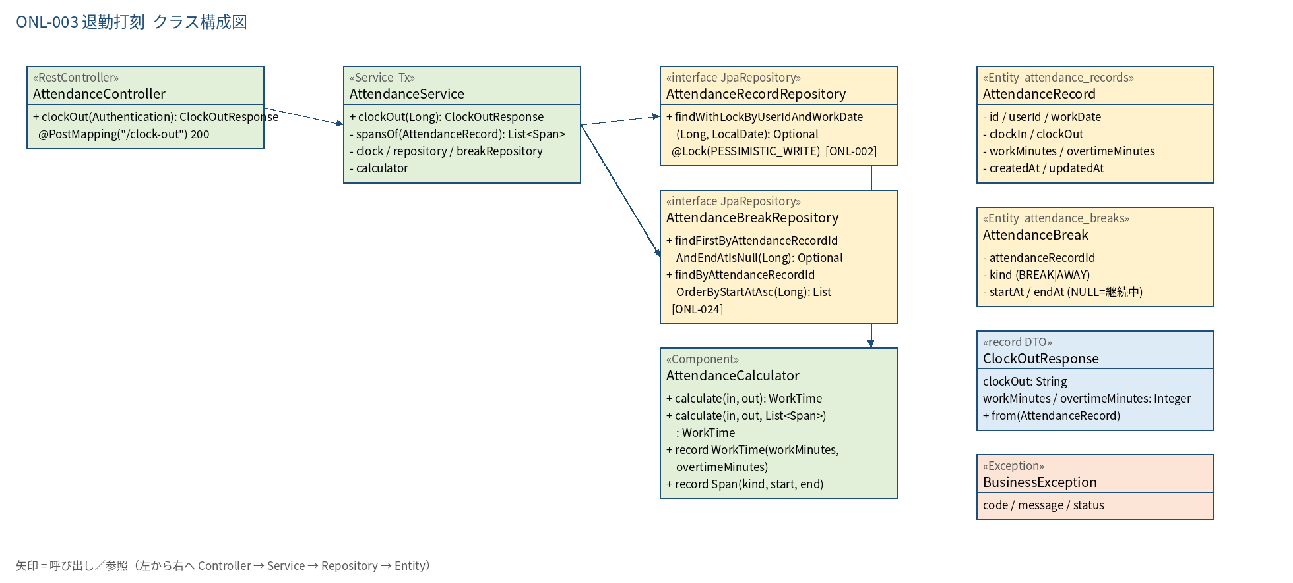
2.1 クラス構成図

3.シーケンス
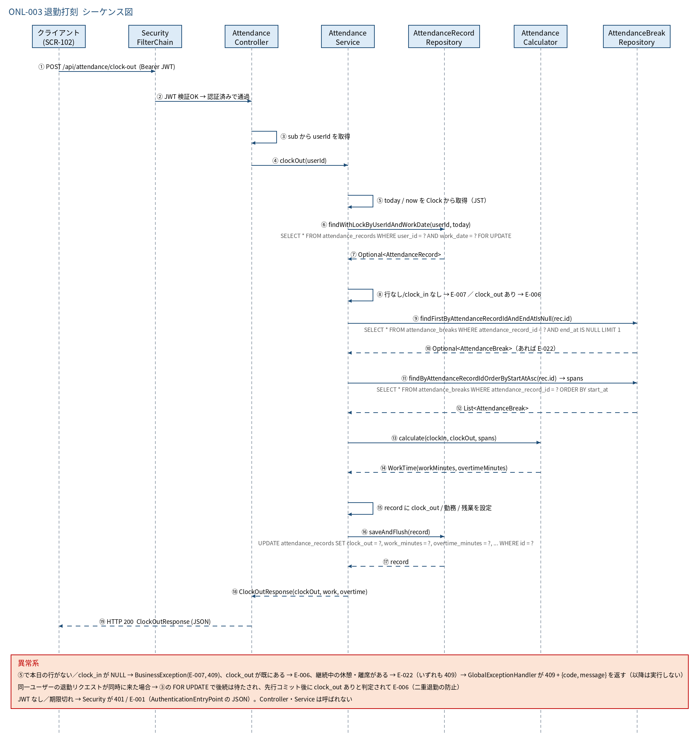
3.1 シーケンス図

5.処理フロー
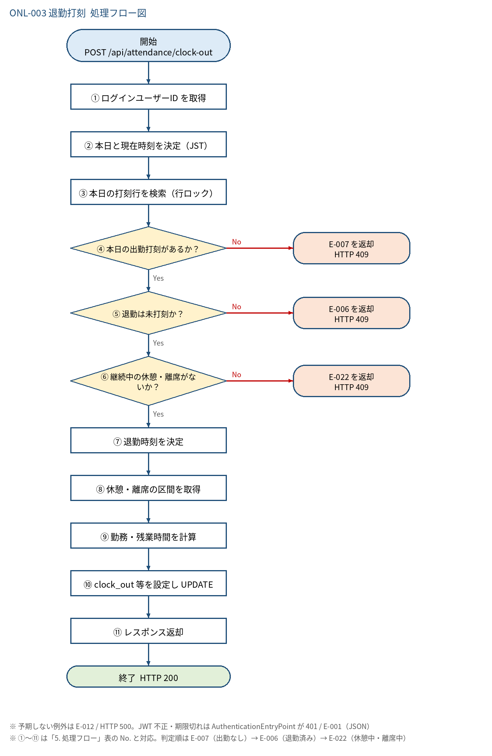
5.1 処理手順
No. | 処理 | 詳細 | 種別・分岐
① | ログインユーザーID を取得 | Controller: Long.valueOf(auth.getName())。リクエストに userId は含めない | 処理
② | 本日と現在時刻を決定（JST） | today = LocalDate.now(clock)、now = LocalDateTime.now(clock).truncatedTo(SECONDS) | 処理
③ | 本日の打刻行を検索（行ロック） | AttendanceRecordRepository#findWithLockByUserIdAndWorkDate（SELECT ... FOR UPDATE） | 処理
④ | 本日の出勤打刻があるか？ | 行が存在し、かつ clock_in が NULL でないこと。昨日以前の出勤（未退勤）は対象外 | 判定（No → E-007 を返却 HTTP 409）
⑤ | 退勤は未打刻か？ | clock_out が NULL であること | 判定（No → E-006 を返却 HTTP 409）
⑥ | 継続中の休憩・離席がないか？ | AttendanceBreakRepository#findFirstByAttendanceRecordIdAndEndAtIsNull(rec.id) が空であること（rec.id が null の新規行は確認不要） | 判定（No → E-022 を返却 HTTP 409）
⑦ | 退勤時刻を決定 | clockOut = now。ただし now が clock_in より前なら clock_in に補正（時刻補正データ対策） | 処理
⑧ | 休憩・離席の区間を取得 | spansOf(rec)：findByAttendanceRecordIdOrderByStartAtAsc → Span(kind, startAt, endAt) のリスト。区間がなければ空リスト | 処理
⑨ | 勤務・残業時間を計算 | AttendanceCalculator#calculate(clock_in, clockOut, spans) → WorkTime(workMinutes, overtimeMinutes)。AWAY は全て控除、BREAK は打刻合計（なければ法定休憩）を控除 | 処理
⑩ | clock_out 等を設定し UPDATE | clock_out / work_minutes / overtime_minutes を設定し saveAndFlush | 処理
⑪ | レスポンス返却 | ClockOutResponse.from(record) を HTTP 200 で返す。コミットは Service メソッド終了時 | 処理

5.2 処理フロー図

